Фото приклади
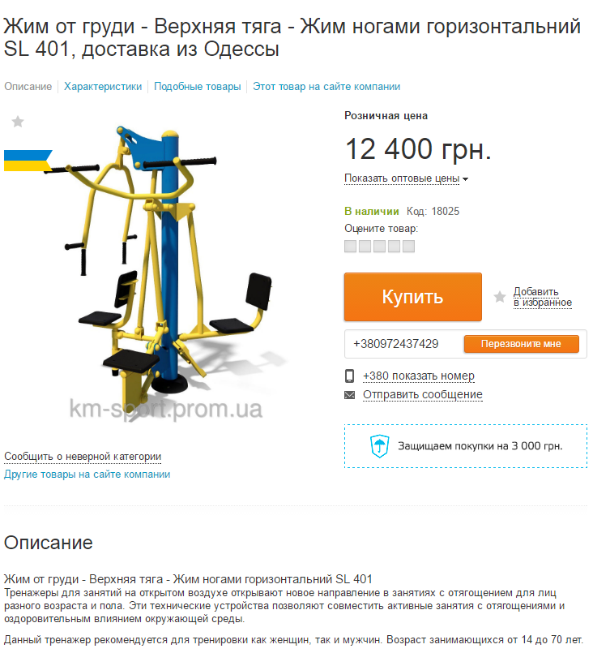
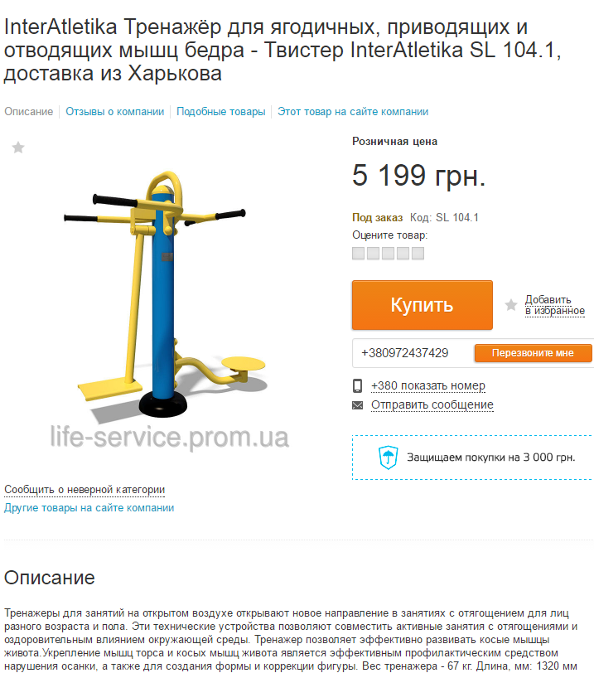

http://kiev.prom.ua/p421691674-zhim-grudi-verhnyaya.html?utm_campaign=%2528portal%2529%2520%25D0%2596%25D0%25B8%25D0%25BC%2520%25D0%25BE%25D1%2582%2520%25D0%25B3%25D1%2580%25D1%2583%25D0%25B4%25D0%25B8%2520-%2520%25D0%2592%25D0%25B5%25D1%2580%25D1%2585%25D0%25BD%25D1%258F%25D1%258F%2520%25D1%2582%25D1%258F%25D0%25B3%25D0%25B0%2520-%2520%25D0%2596%25D0%25B8%25D0%25BC&utm_content=%2528421691674%2529%2520%25D0%2596%25D0%25B8%25D0%25BC%2520%25D0%25BE%25D1%2582%2520%25D0%25B3%25D1%2580%25D1%2583%25D0%25B4%25D0%25B8%2520-%2520%25D0%2592%25D0%25B5%25D1%2580%25D1%2585%25D0%25BD%25D1%258F%25D1%258F%2520%25D1%2582%25D1%258F%25D0%25B3%25D0%25B0%2520-%2520%25D0%2596%25D0%25B8%25D0%25BC%2520%25D0%25BD%25D0%25BE%25D0%25B3%25D0%25B0%25D0%25BC%25D0%25B8%2520%25D0%25B3%25D0%25BE%25D1%2580%25D0%25B8%25D0%25B7%25D0%25BE%25D0%25BD%25D1%2582%25D0%25B0%25D0%25BB%25D1%258C%25D0%25BD%25D0%25B8%25D0%25B9%2520SL%2520401&utm_source=prom.ua_context_prosale&utm_medium=%2528200921%2529%2520%25D1%2583%25D0%25BB%25D0%25B8%25D1%2587%25D0%25BD%25D1%258B%25D0%25B5%2520%25D1%2582%25D1%2580%25D0%25B5%25D0%25BD%25D0%25B0%25D0%25B6%25D0%25B5%25D1%2580%25D1%258B%252C%2520%25D0%25BA%25D0%25BE%25D0%25BC%25D0%25BF%25D0%25BB%25D0%25B5%25D0%25BA%25D1%2581%25D1%258B | http://kiev.prom.ua/p293389446-interatletika-trenazhyor-dlya.html

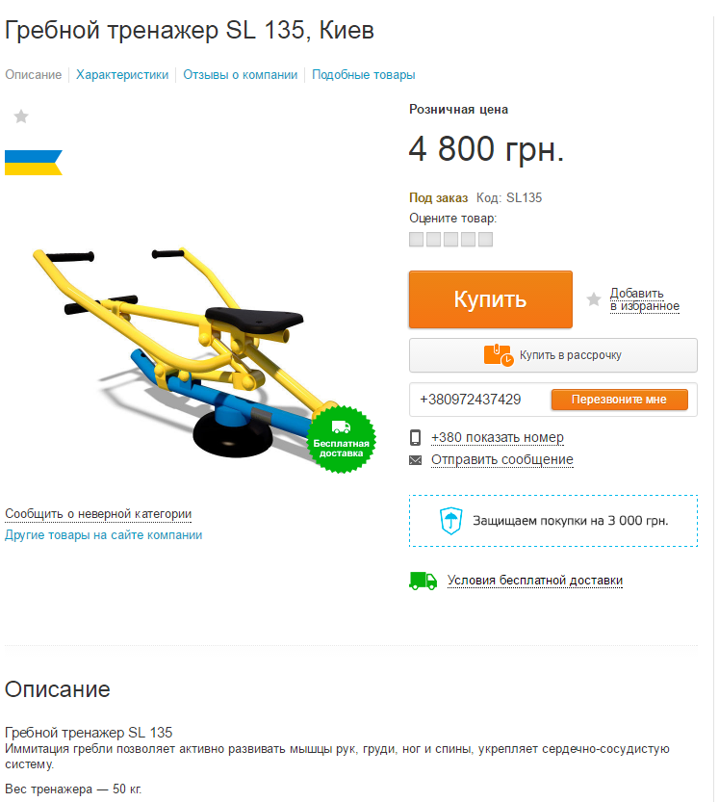
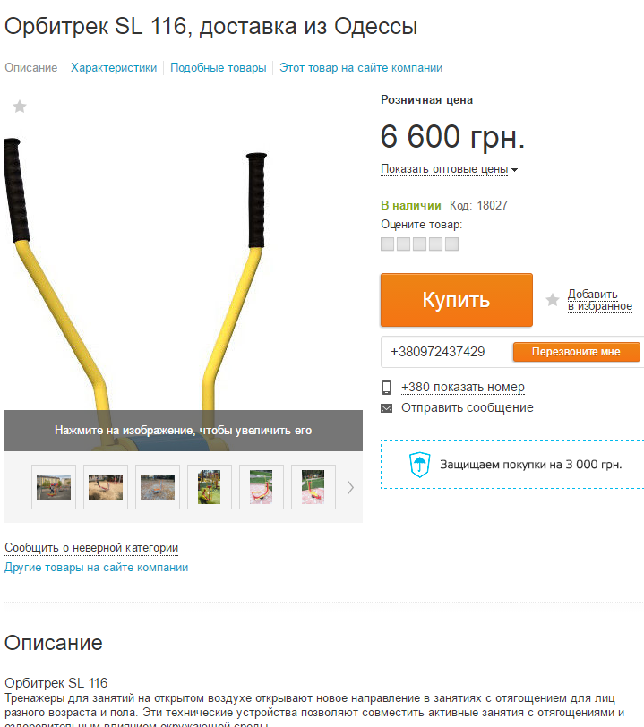

http://kiev.prom.ua/p247396921-grebnoj-trenazher-135.html

 | http://kiev.prom.ua/p421692553-orbitrek-116.html?utm_campaign=%2528portal%2529%2520%25D0%259E%25D1%2580%25D0%25B1%25D0%25B8%25D1%2582%25D1%2580%25D0%25B5%25D0%25BA%2520SL%2520116&utm_content=%2528421692553%2529%2520%25D0%259E%25D1%2580%25D0%25B1%25D0%25B8%25D1%2582%25D1%2580%25D0%25B5%25D0%25BA%2520SL%2520116&utm_source=prom.ua_context_prosale&utm_medium=%2528200921%2529%2520%25D1%2583%25D0%25BB%25D0%25B8%25D1%2587%25D0%25BD%25D1%258B%25D0%25B5%2520%25D1%2582%25D1%2580%25D0%25B5%25D0%25BD%25D0%25B0%25D0%25B6%25D0%25B5%25D1%2580%25D1%258B%252C%2520%25D0%25BA%25D0%25BE%25D0%25BC%25D0%25BF%25D0%25BB%25D0%25B5%25D0%25BA%25D1%2581%25D1%258B

